Лист 1
Прайс-лист
МИР ПРЯЖИ

В валюте: руб. (курс 1).
Цены указаны на 07.08.2020

№ | Номенклатура/ Характеристика номенклатуры | Описание | Изображение | Артикул | Цена | Ед. | Остаток | Ссылка на сайт
 | Нить вощеная METTLER 138-0669, №40/150 м, 5 катушек | Нить вощеная METTLER 138-0669, №40/150 м, 5 катушек | 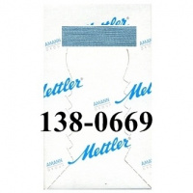 | 138-0669 | 401.31 |  |  | Изображение
 | Нить вощеная METTLER 138-0669, №40/150 м, 5 катушек |  |  |  | 401.31 | упак | 1 | Изображение
 | Нить вощеная METTLER 138-0850, №40/150 м, 5 катушек | Нить вощеная METTLER 138-0850, №40/150 м, 5 катушек | 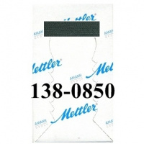 | 138-0850 | 401.31 |  |  | Изображение
 | Нить вощеная METTLER 138-0850, №40/150 м, 5 катушек |  |  |  | 401.31 | упак | 1 | Изображение
 | Отделочная нить METTLER SERALON 6675-0075, 30 м | Отделочная нить METTLER SERALON 6675-0075, 30 м | 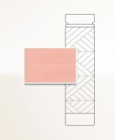 | 6675-0075 | 245.70 |  |  | Изображение
 | Отделочная нить METTLER SERALON 6675-0075, 30 м |  |  |  | 245.70 | упак | 1 | Изображение
 | Отделочная нить METTLER SERALON 6675-0409, 30 м | Отделочная нить METTLER SERALON 6675-0409, 30 м |  | 6675-0409 | 245.70 |  |  | Изображение
 | Отделочная нить METTLER SERALON 6675-0409, 30 м |  |  |  | 245.70 | упак | 1 | Изображение
 | Отделочная нить METTLER SERALON 6675-0537, 30 м | Отделочная нить METTLER SERALON 100% полиэстр 30 м |  | 6675-0537 | 245.70 |  |  | Изображение
 | Отделочная нить METTLER SERALON 6675-0537, 30 м |  |  |  | 245.70 | упак | 1 | Изображение

